BDC - CM1
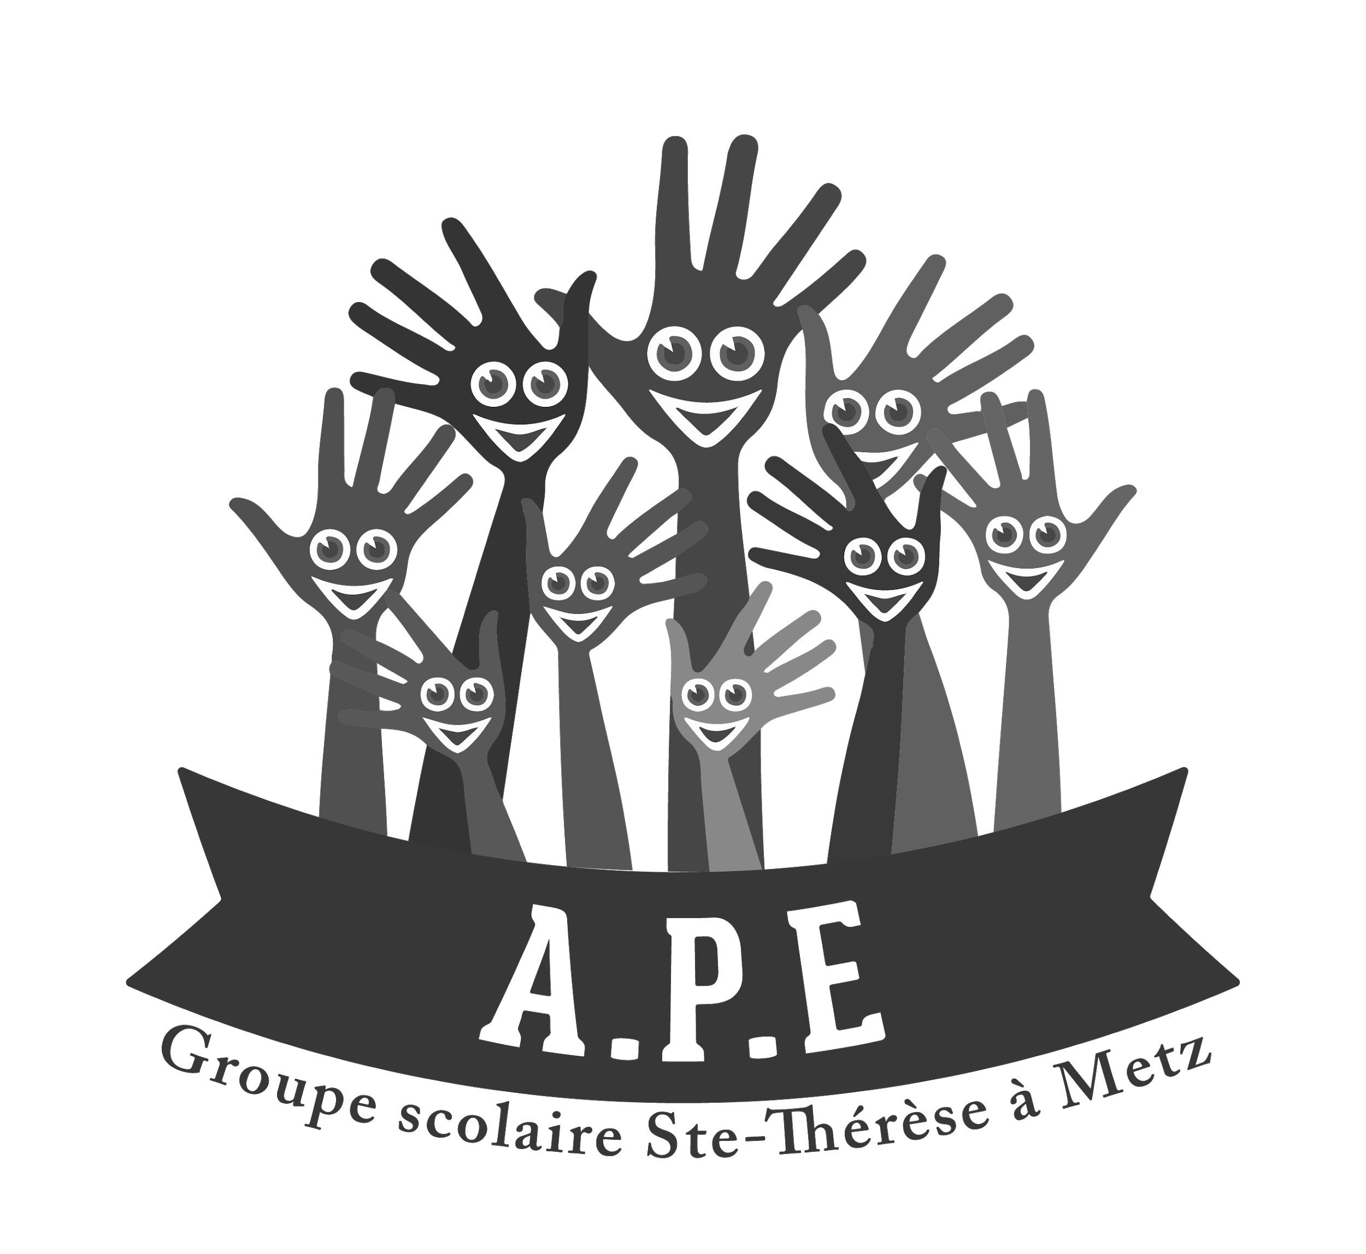
PAGE B |  |  |  | ECOLE Ste THERESE
21 route de Metz |  |  |  | 8/10 rue du XXème corps américain
57 130 Jouy-aux-Arches |  |  |  | 57000 Metz
Tel : 03 87 60 61 31
 | Merci de compléter toutes les cases en jaune
Elève (nom, prénom)
Nom des Parents (si différent)
Email
Téléphone
Date de retrait des fournitures (à partir du 08/07/2024)

 | BON DE COMMANDE - Classe CM1

1. Liste Imposée
CODE | Désignation | QTE | PU TTC | TOTAL TTC
R 0056 04 | Gd cahier Conquérant - 21x29,7 - 90g - grands carreaux seyes - 96 p - ROUGE | 2 | 1.60 € | 3.20 €
R 0056 06 | Gd cahier Conquérant - 21x29,7 - 90g - grands carreaux seyes - 96 p - JAUNE | 1 | 1.60 € | 1.60 €
R 0056 03 | Gd cahier Conquérant - 21x29,7 - 90g - grands carreaux seyes - 96 p - BLEU | 1 | 1.60 € | 1.60 €
R 0056 05 | Gd cahier Conquérant - 21x29,7 - 90g - grands carreaux seyes - 96 p - VERT | 1 | 1.60 € | 1.60 €
R 00110 17 | Gd cahier Conquérant - TP - 21x29,7 - 90g - carreaux seyes - 96 p - INCOLORE | 1 | 1.90 € | 1.90 €
R 0055 10 | Pt cahier Conquérant - 17x22 - 90g - grands carreaux seyes - 96p - NOIR/GRIS | 1 | 0.92 € | 0.92 €
8888 | Pt cahier Conquérant - 17x22 - 90g - grands carreaux seyes - 140p- ROUGE | 1 | 1.50 € | 1.50 €
R 0055 09 | Pt cahier Conquérant - 17x22 - 90g - grands carreaux seyes - 96p - VIOLET | 1 | 0.92 € | 0.92 €
SOUS - TOTAL 1 (liste imposée) |  | 13.24 €

2. Liste OPTIONNELLE
CODE | Désignation | QTE | PU TTC | TOTAL TTC
S 1366 | Colle (Marque UHU) - grand format - 21g |  | 1.93 € | 0.00 €
S 0078 | Cahier de texte spirale 17x22 124p |  | 2.12 € | 0.00 €
R 00110 17 | Cahier Conquérant - TP - 21x29,7 - 90g - 96 p - INC (religion) |  | 1.90 € | 0.00 €
S 0610 07 | Protège-cahier 21x29,7 rose (religion) |  | 0.74 € | 0.00 €
S 0650 | Pochette 21x29,7 à rabats plastifiée - BLEU |  | 1.56 € | 0.00 €
S 0650 | Pochette 21x29,7 à rabats plastifiée - ROUGE |  | 1.56 € | 0.00 €
S 0663 | Classeur 21x29,7 - 4 anneaux - 4 cm |  | 2.26 € | 0.00 €
S 1056 03 | Stylo à bille type bic - BLEU |  | 0.28 € | 0.00 €
S 1056 04 | Stylo à bille type bic - ROUGE |  | 0.28 € | 0.00 €
S 1056 05 | Stylo à bille type bic - VERT |  | 0.28 € | 0.00 €
S 1056 01 | Stylo à bille type bic - NOIR |  | 0.28 € | 0.00 €
S 1182 07 | Surligneur fluo - ROSE |  | 0.71 € | 0.00 €
S 1182 03 | Surligneur fluo - BLEU |  | 0.71 € | 0.00 €
S 1013 | Crayon à papier supérieur HB |  | 0.61 € | 0.00 €
17630 | Critérium 0,7mm |  | 0.47 € | 0.00 €
S 1201-HB | Recharge mines 0,7mm hb étui 12 |  | 0.94 € | 0.00 €
S 1246 | Taille crayon avec réservoir |  | 1.46 € | 0.00 €
S 1220 | Gomme blanche (marque Staedtler) |  | 1.15 € | 0.00 €
S 1266 | Règle plate graduée 30 cm (en plastique rigide) |  | 1.44 € | 0.00 €
S 2266 | Ardoise blanche + 1 feutre + brosse |  | 3.83 € | 0.00 €
S 1150 03 | Feutre bleu pour ardoise effacable à sec fin (marque BIC) |  | 0.64 € | 0.00 €
S 1122 | 12 feutres de couleur |  | 3.10 € | 0.00 €
S 1028 | 12 crayons de couleur (Staedtler) |  | 3.16 € | 0.00 €
S 1318 | Ciseaux à bouts ronds 13cm |  | 1.61 € | 0.00 €
S 1320 | Ciseaux à bouts ronds pour gauchers - 13 cm |  | 1.85 € | 0.00 €
8888 | Trousse 3 compartiments |  | 7.42 € | 0.00 €
8888 | Trousse 2 compartiments |  | 7.42 € | 0.00 €
8888 | Trousse 1 compartiment |  | 4.40 € | 0.00 €
S 1305 | Compas métal porte-crayon staedtler |  | 4.68 € | 0.00 €
8888 | Compas corps plastique porte-crayon |  | 1.50 € | 0.00 €
S 1804 | Ramette de 500 feuilles 21x29,7 blanc - 80g |  | 5.99 € | 0.00 €
S 1405 | Paquet d'étiquettes auto-collantes (x20) |  | 0.64 € | 0.00 €
SOUS - TOTAL 2 (liste optionnelle) |  | 0.00 €

SOUS - TOTAL 1 (liste imposée) |  | 13.24 €
SOUS - TOTAL 2 (liste optionnelle) |  | 0.00 €
MONTANT TOTAL DE LA COMMANDE |  | 13.24 €

Le bon de commande est à retourner dûment complété avant le mercredi 29 mai 2024 par email : fournitures-scolaires@apestetherese.fr

RETRAIT ET REGLEMENT AUPRES DE PAGE B : Le règlement de la commande se fera directement auprès du fournisseur PAGE B le jour du retrait des fournitures (de préférence par Carte Bancaire). Prévoyez de la monnaie ou un chèque pour le règlement des 2 euros revenant à l'APE.

Horaires d’ouverture PAGE B (Adresse : 21 route de Metz 57130 Jouy-aux-Arches)
En semaine : 9h à 12h et de 14h à 18h30
Le samedi : 10h30 à 12h et de 15h30 à 17h30

PAGE B reste ouvert tout l’été

